상품제안서
버팔로아파치스텐레스코펠6-7인용 | 상품코드: F06549

 |  |  |  |  |  |  | 02-412-0044 | www.easy1.co.kr
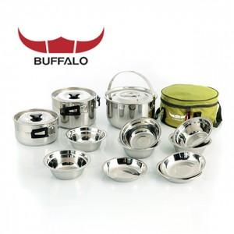

【상세/제작정보】 | 스티커부착가능

【인쇄/포장옵션】 | 기타 / 별도문의

【공급단가】 | 수량 | 10~ | 30~ | 50~ | 100~ | 500~
*VAT별도 | 단가 | 78,300원 | 75,400원 | 72,500원 | 69,600원 | 67,860원

【상품 URL】 | http://www.easy1.co.kr/src/goods_detail.php?gdno=6549

